상품제안서
타포린가방 종이 화이트 | 상품코드: S43215

 |  |  |  |  |  |  | 02-713-8555 | www.synergygift.co.kr
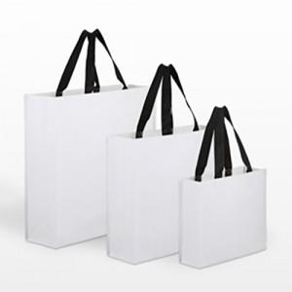

【상세/제작정보】

【인쇄/포장옵션】 | 실크, 풀칼라 / OPP(비닐)

【공급단가】 | 수량 | 100~ | 300~ | 500~ | 1,000~ | 3,000~
*VAT별도 | 소300-250-100 | 2,210원 | 2,150원 | 2,090원 | 1,980원 | 1,950원
 | 중330-420-130 | 2,600원 | 2,540원 | 2,460원 | 2,340원 | 2,300원
 | 대480-430-150 | 2,860원 | 2,790원 | 2,700원 | 2,570원 | 2,530원

【상품 URL】 | https://www.synergygift.co.kr:443/src/goods_detail.php?gdno=43215

